Course DP-420
Skillsupport Training Center 1
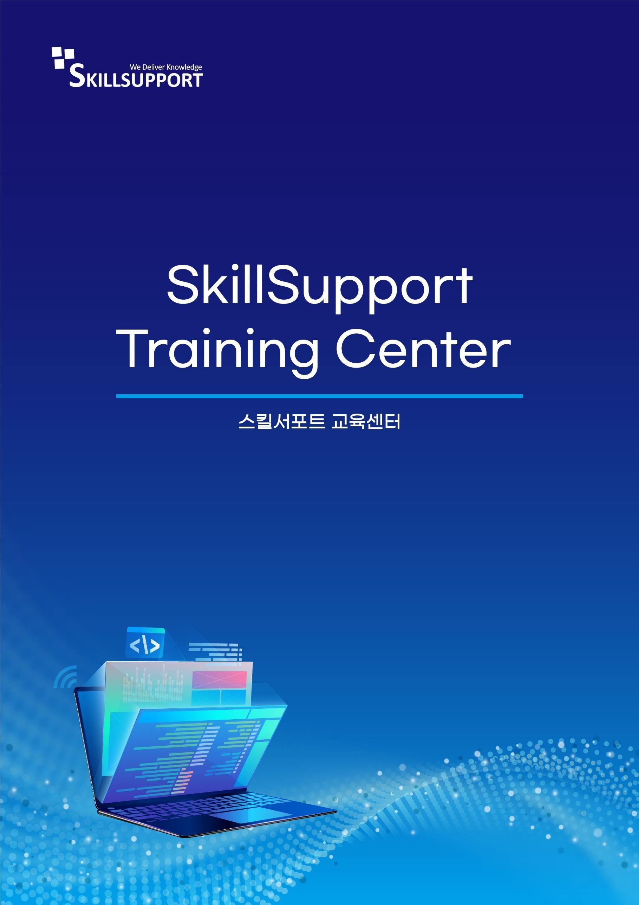

Microsoft Azure Cosmos DB를 사용하여 클라우드 네이티브 애플리케이션 설계 및 구현
과정개요

전체 과정
Module 1 Azure Cosmos DB for NoSQL 시작 | Azure Cosmos DB for NoSQL 소개
 | Azure Cosmos DB for NoSQL 사용해 보기 | 연습: Azure Cosmos DB for NoSQL 계정 만들기
Module 2 Azure Cosmos DB for NoSQL 계획 및 구현 | 리소스 요구 사항 계획
 | Azure Cosmos DB for NoSQL 데이터베이스 및 컨테이너 구성 | 연습: Azure Portal을 사용하여 Azure Cosmos DB SQL API에 대한 처리량 구성
 | Azure Cosmos DB for NoSQL로 데이터 이동 | 연습: Azure Data Factory를 사용하여 기존 데이터 마이그레이션
Module 3 SDK 를 사용하여 Azure Cosmos DB for NoSQL 에 연결 | Azure Cosmos DB for NoSQL SDK 사용 | 연습: SDK를 사용하여 Azure Cosmos DB for NoSQL에 연결
 | Azure Cosmos DB for NoSQL SDK 구성 | 연습: 오프라인 개발을 위한 Azure Cosmos DB for NoSQL SDK 구성
Module 4 Azure Cosmos DB for NoSQL SDK 를 사용하여 데이터 액세스 및 관리 | Azure Cosmos DB for NoSQL 지점 작업 구현 | 연습: Azure Cosmos DB for NoSQL SDK를 사용하여 문서 생성 및 업데이트
 | Azure Cosmos DB for NoSQL을 사용하여 문서 간 트랜잭션 작업 수행 | 연습: Azure Cosmos DB for NoSQL SDK를 사용하여 여러 지점 작업을 대량 처리
 | Azure Cosmos DB for NoSQL의 대량 데이터 처리 | 연습: Azure Cosmos DB for NoSQL SDK를 사용하여 여러 문서를 대량으로 이동
Module 5 Azure Cosmos DB for NoSQL 에서 쿼리 실행 | Azure Cosmos DB for NoSQL 쿼리 | 랩: Azure Cosmos DB for NoSQL SDK를 사용하여 쿼리 실행
 | Azure Cosmos DB for NoSQL을 사용하여 복잡한 쿼리 작성 | 연습: Azure Cosmos DB for NoSQL SDK를 사용하여 교차곱 쿼리 결과에 페이지를 매김
Module 6 Azure Cosmos DB for NoSQL 용 인덱싱 전략 정의 및 구현 | Azure Cosmos DB for NoSQL에서 인덱스 정의 | 연습: 포털에서 Azure Cosmos DB for NoSQL 컨테이너에 대한 기본 인덱스 정책 검토
 | Azure Cosmos DB for NoSQL에서 인덱스 사용자 지정 | 연습: 포털에서 Azure Cosmos DB for NoSQL 컨테이너의 인덱스 정책 구성
Module 7 Azure 서비스와 Azure Cosmos DB for NoSQL 통합 | SDK를 사용하여 Azure Cosmos DB for NoSQL 변경 피드 사용 | 연습: Azure Cosmos DB for NoSQL SDK를 사용하여 변경 피드 이벤트 처리
 | Azure Functions와 Azure Cosmos DB for NoSQL 변경 피드를 사용하여 이벤트 처리 | 연습: Azure Functions를 사용하여 Azure Cosmos DB for NoSQL 데이터 처리
 | Azure Cognitive Search를 사용하여 Azure Cosmos DB for NoSQL 데이터 검색 | 연습 - Azure Cognitive Search 및 Azure Cosmos DB for NoSQL을 사용하여 데이터 검색
Module 8 Azure Cosmos DB for NoSQL 용 데이터 모델링 및 분할 전략 구현 | 비관계형 데이터 모델 구현 | 연습: 고객 엔터티에 대한 성능 측정
 | 데이터 분할 전략 디자인
Module 9 Azure Cosmos DB for NoSQL의 복제 전략 설계 및 구현 | Azure Cosmos DB에서 복제 구성 및 장애 조치(failover) 관리 | 연습 - Azure Cosmos DB for NoSQL SDK를 사용하여 여러 지역 연결
 | Azure Cosmos DB for NoSQL에서 일관성 모델 사용 | 연습: 포털 및 Azure Cosmos DB for NoSQL SDK에서 일관성 모델 구성
 | Azure Cosmos DB for NoSQL에서 다중 지역 쓰기 구성 | 연습: Azure Cosmos DB for NoSQL SDK를 사용하여 다중 지역 쓰기 계정 연결
Module 10 Azure Cosmos DB for NoSQL 에서 쿼리 및 작업 성능 최적화 | Azure Cosmos DB for NoSQL에서 인덱싱 정책 사용자 지정 | 연습 - 일반적인 작업에 맞게 Azure Cosmos DB for NoSQL 컨테이너의 인덱스 정책 최적화
 | Azure Cosmos DB for NoSQL에서 인덱스 성능 측정 | 연습 - 특정 쿼리에 맞게 Azure Cosmos DB for NoSQL 컨테이너의 인덱스 정책 최적화
 | Azure Cosmos DB for NoSQL에서 통합 캐시 구현 | No Lab
Module 11 Azure Cosmos DB for NoSQL 솔루션 모니터링 및 문제 해결 | Azure Cosmos DB for NoSQL에서 성능 측정 | 연습: Azure Monitor를 사용하여 Azure Cosmos DB for NoSQL 계정 분석
 | Azure Cosmos DB for NoSQL에서 응답 및 이벤트 모니터링 | 연습: Azure Cosmos DB for NoSQL SDK를 사용하여 애플리케이션 문제 해결
 | Azure Cosmos DB for NoSQL의 백업 및 복원 구현 | 연습: 복구 지점에서 데이터베이스 또는 컨테이너 복구
 | Azure Cosmos DB for NoSQL에서 보안 구현 | 연습: Azure Cosmos DB for NoSQL 계정 키를 Azure Key Vault에 저장
Module 12 DevOps 사례를 사용하여 Azure Cosmos DB for NoSQL 솔루션 관리 | Azure Cosmos DB for NoSQL에 대한 관리 스크립트 작성 | 연습: 프로비저닝된 처리량을 Azure CLI 스크립트를 사용하여 조정
 | Azure Cosmos DB for NoSQL용 리소스 템플릿 만들기 | 연습: Azure Resource Manager 템플릿을 사용하여 Azure Cosmos DB for NoSQL 컨테이너 만들기
Module 13 Azure Cosmos DB for NoSQL 에서 서버사이드 프로그래밍 구문 만들기 | Azure Cosmos DB for NoSQL을 통해 다중 항목 트랜잭션 빌드 | 연습: Azure Portal을 사용하여 저장 프로시저 만들기
 | Azure Cosmos DB for NoSQL에서 쿼리 및 트랜잭션 기능 확장 | 연습: Azure Cosmos DB SDK를 사용하여 사용자 정의 함수 구현 및 사용

